mcv
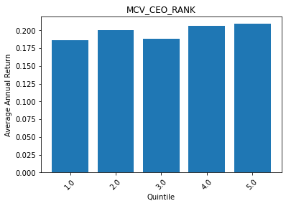
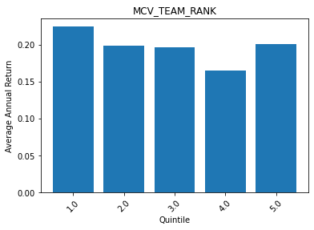
 | MCV_CEO_RANK | ANN_RETURN
0 | 1 | 0.18594279657
1 | 2 | 0.20025176611
2 | 3 | 0.1878966478
3 | 4 | 0.20621659903
4 | 5 | 0.2090835365

 | MCV_TEAM_RANK | ANN_RETURN
0 | 1 | 0.2245181819
1 | 2 | 0.19911302113
2 | 3 | 0.19617660578
3 | 4 | 0.16532945723
4 | 5 | 0.20090596821

